Sheet1
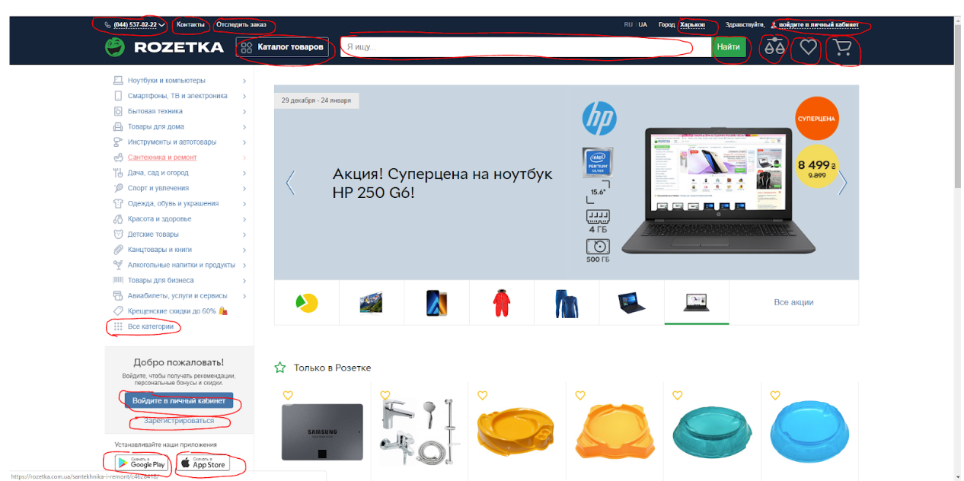
# | Element | Switch | Precondition | Xpath | CSS
1 | Phone number |  | //button[@class = 'header__button'] | //a[contains(@href,'+38')]
2 | Контакты |  | //button[@class = 'header__button'] | //nav//a[contains(@href,'contacts')]
3 | Отследить заказ |  |  | //a[text() = ' Отследить заказ ']
4 | Каталог |  |  | //button[@id = 'fat-menu']
5 | Я ищу… |  |  | //input[@name = 'search']
6 | Найти |  |  | //button[text()= ' Найти ']
7 | Харьков |  |  | //span[@class= 'city-toggle__text']
8 | Войдите в личный кабинет | до -50… |  | //a[@class = 'top-information__inner ng-star-inserted']
9 | Иконка Вход |  |  | //rz-user/button[@class= 'header__button ng-star-inserted']
10 | Иконка Корзина |  |  | //rz-cart/button[@class= 'header__button ng-star-inserted']
11 | Иконки нет | Попробуй Premium |  | //a[@class = 'premium-wrapper ng-star-inserted']
12 | Все категории | Все акции |  | //a[@class = 'main-slider__pagination-link']
13 | Войдите в личный кабинет 2 |  |  | //button[@class= 'button button--navy button--small main-auth__button']
14 | Зарегестрироваться | Mastercard SecureCode |  | //button[@title = 'MasterCard Secure']
15 | Google pay |  |  | //img[@alt = 'Google Play']//parent::a
16 | App Pay |  |  | //img[@alt = 'AppStore']//parent::a
 | https://rozetka.com.ua/

 |  |  | элемента нет, заменила чем-то непохожим
 |  |  | элемента нет, заменила чем-то похожим

